关系图
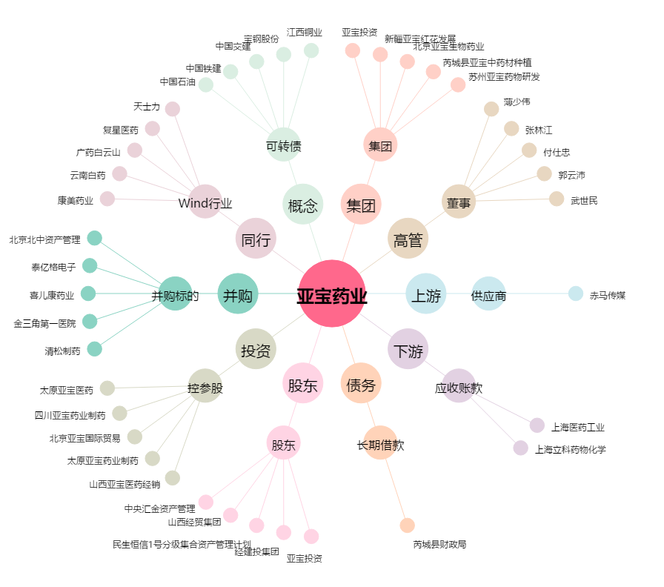
亚宝药业[600351.SH] - 关系概览图

